상품제안서
클린바스 화이트 심플 컬러 양치컵 세트 | 상품코드: F25881

 |  |  |  |  |  |  | 02-412-0044 | www.easy1.co.kr
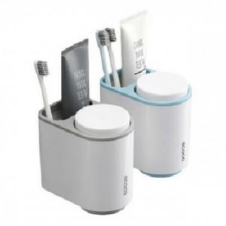

【상세/제작정보】 | 기본수량 미만 주문시 인쇄비 추가 주문전 꼭 재고현황과 납기일을 문의

【인쇄/포장옵션】 | 실크 / 포장지포장

【공급단가】 | 수량 | 150~ | 300~ | 500~ | 1,000~ | 3,000~
*VAT별도 | 단가 | 6,000원 | 5,900원 | 5,760원 | 5,610원 | 5,520원

【상품 URL】 | https://easy1.co.kr:443/src/goods_detail.php?gdno=25881

